Figur 1
Figur 1 - Faglærte og ufaglærte har været længst tid på arbejdsmarkedet
Gå til forside

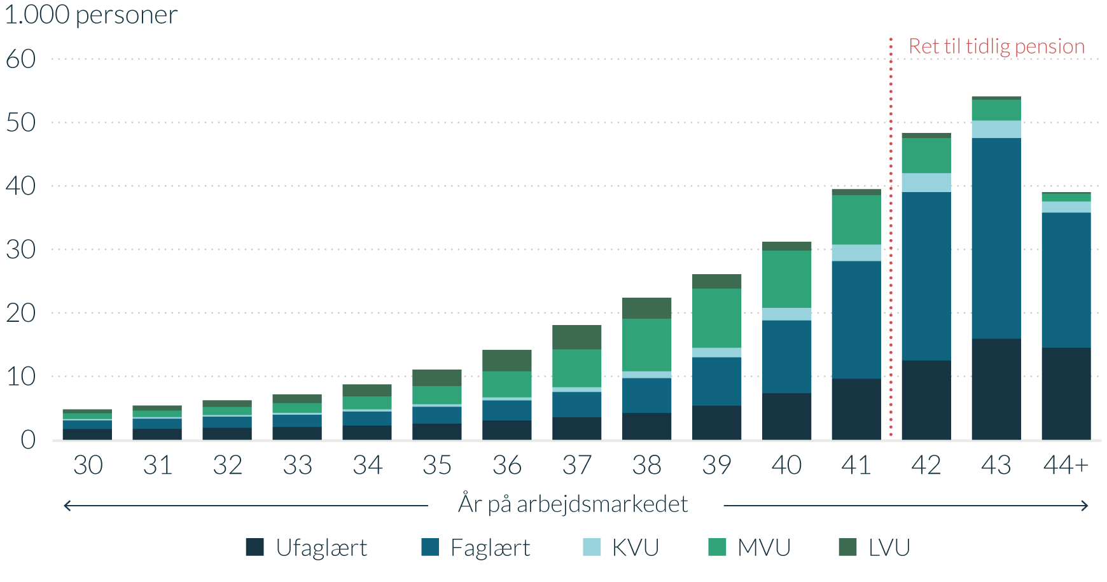
1.000 personer | Ufaglært | Faglært | KVU | MVU | LVU
30 | 1.7 | 1.4 | 0.2 | 0.9 | 0.6
31 | 1.7 | 1.6 | 0.2 | 1.0 | 0.8
32 | 1.9 | 1.8 | 0.2 | 1.3 | 1.1
33 | 2.0 | 1.9 | 0.3 | 1.5 | 1.4
34 | 2.2 | 2.2 | 0.3 | 2.0 | 1.9
35 | 2.5 | 2.7 | 0.4 | 2.9 | 2.6
36 | 3.0 | 3.2 | 0.5 | 4.1 | 3.4
37 | 3.5 | 4.0 | 0.7 | 6.0 | 3.8
38 | 4.2 | 5.5 | 1.1 | 8.3 | 3.3
39 | 5.4 | 7.6 | 1.5 | 9.3 | 2.3
40 | 7.3 | 11.5 | 2.0 | 9.0 | 1.4
41 | 9.6 | 18.5 | 2.6 | 7.8 | 1.0
42 | 12.5 | 26.5 | 3.0 | 5.5 | 0.8
43 | 15.9 | 31.6 | 2.7 | 3.3 | 0.5
44 + | 14.5 | 21.3 | 1.8 | 1.2 | 0.2
Anm.: År på arbejdsmarkedet er opgjort ved 61-års fødselsdagen for alle 61-66-årige under folkepensionsalderen i 2022. Der indgår personer fra 6½ årgange, da personer født 1. halvår 1955 har nået folkepensionsalderen inden 1. januar 2022. Figuren viser højest fuldførte uddannelse. Ufaglært dækker over grundskole og gymnasiale uddannelser. Faglært dækker over erhvervsfaglige uddannelser. KVU dækker over korte videregående uddannelser. MVU dækker over mellemlange uddannelser og bacheloruddannelser. LVU dækker over lange videregående uddannelser samt ph.d. og forskeruddannelser.
Kilde: Egne beregninger på baggrund af Danmarks Statistiks registre og administrative oplysninger om individuelle ATP-indbetalinger stillet til rådighed af ATP.

Figur 2
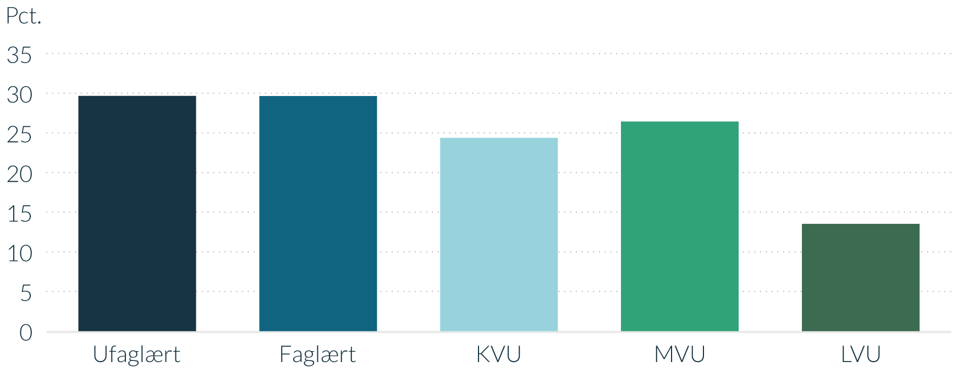
Figur 2 - Knap hver tredje ufaglærte eller faglærte mellem 55 og 64 år er begrænset i arbejdet grundet smerter
Gå til forside

Pct. | Begrænset i arbejdet på grund af smerter
Ufaglært | 29.6
Faglært | 29.6
KVU | 24.4
MVU | 26.4
LVU | 13.5
Anm.: Se definition af uddannelsesgrupperne i figur 1.
Kilde: Data fra Arbejdsmiljø og Helbred 2018, Arbejdstilsynet.

Figur 3
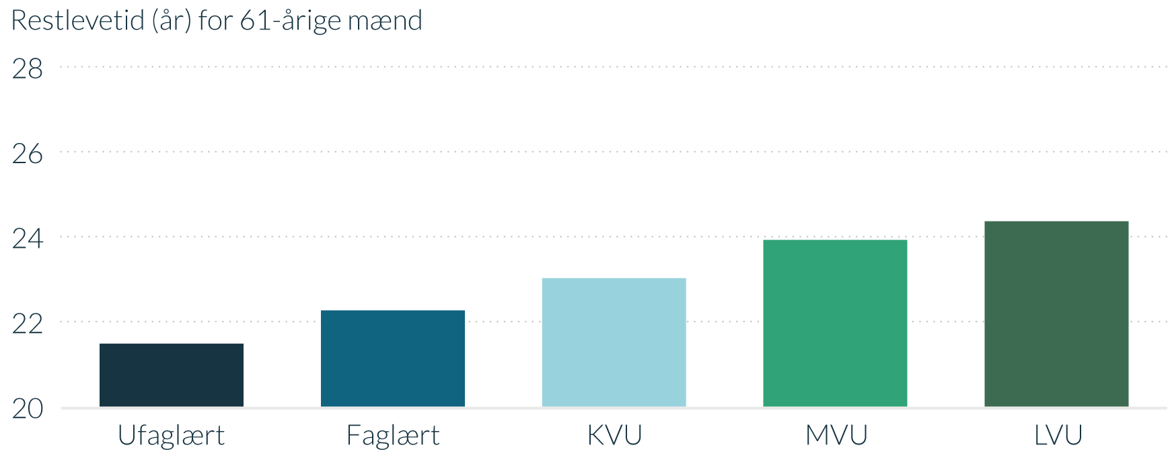
Figur 3 - Ufaglærte og faglærte mænd har færre leveår tilbage
Gå til forside

Restlevetid (år) for 61-årige mænd | Mænd
Ufaglært | 21.5
Faglært | 22.3
KVU | 23.0
MVU | 23.9
LVU | 24.4
Anm.: Den forventede restlevetid er opgjort for 61-årige, der var på arbejdsmarkedet som 59-årig og er baseret på oplysninger om dødelighed i 2019.
Kilde: Egne beregninger på baggrund af Danmarks Statistiks registre.

Figur 4
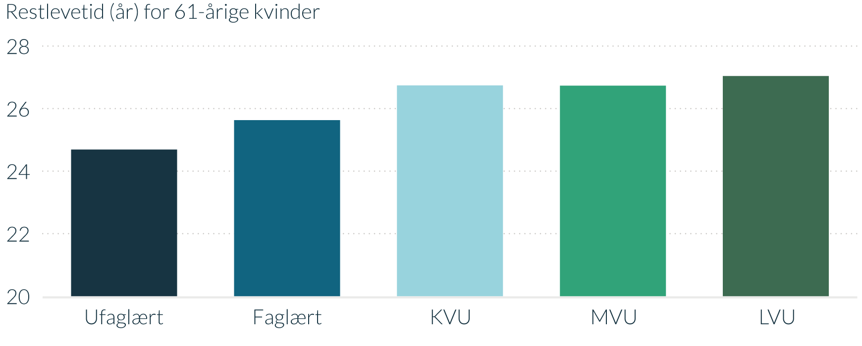
Figur 4 - Ufaglærte og faglærte kvinder har færre leveår tilbage
Gå til forside

Restlevetid (år) for 61-årige kvinder | Kvinder
Ufaglært | 24.7
Faglært | 25.6
KVU | 26.7
MVU | 26.7
LVU | 27.0
Anm.: Den forventede restlevetid er opgjort for 61-årige, der var på arbejdsmarkedet som 59-årig og er baseret på oplysninger om dødelighed i 2019.
Kilde: Egne beregninger på baggrund af Danmarks Statistiks registre.

Figur 5
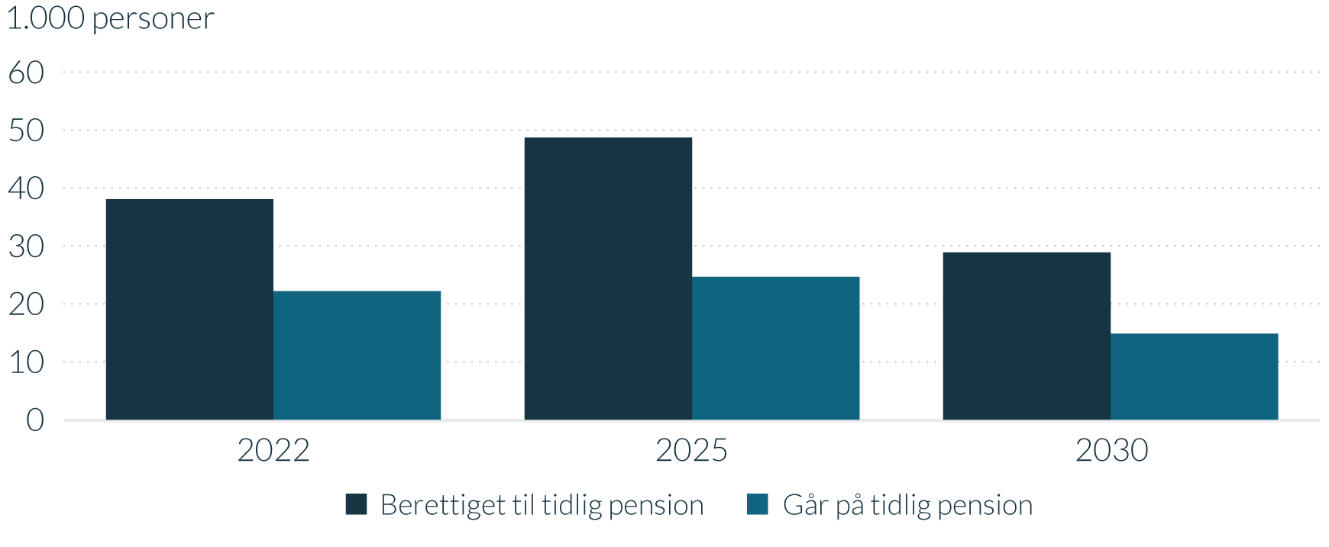
Figur 5 - ANTAL med ret til tidlig pension og skøn for antal, der går på tidlig pension
Gå til forside

1.000 personer | 2022 | 2025 | 2030
Berettiget til tidlig pension | 38.1 | 48.7 | 28.9
Benytter tidlig pension | 22.2 | 24.6 | 14.8
Anm.: Antal er opgjort i helårspersoner, som kan modtage tidlig pension i det pågældende år.
Kilde: Egne beregninger på baggrund af Danmarks Statistiks registre og administrative oplysninger om individuelle ATP-indbetalinger stillet til rådighed af ATP.

Figur 6
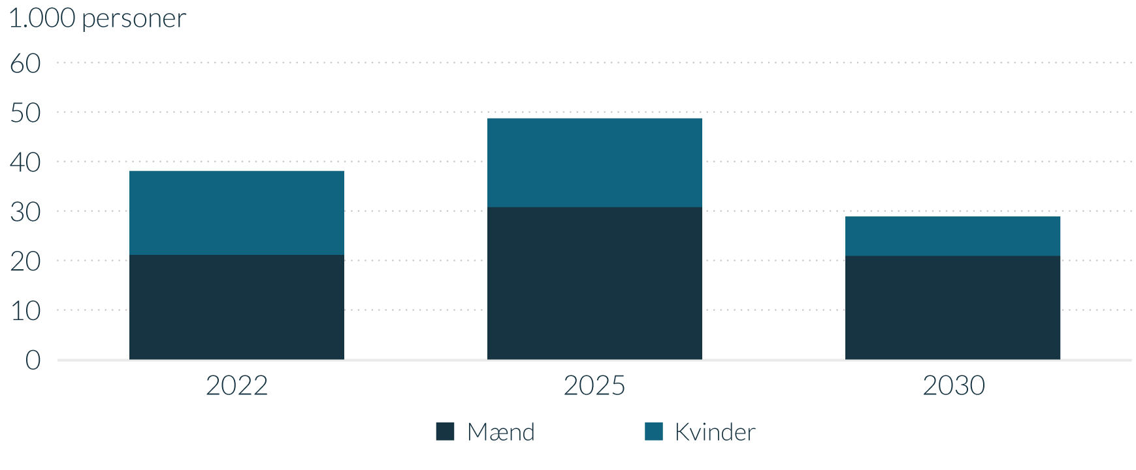
Figur 6 - ANTAL med ret til tidlig pension, opdelt på køn
Gå til forside

1.000 personer | 2022 | 2025 | 2030
Mænd | 21.1 | 30.8 | 20.9
Kvinder | 17.0 | 17.9 | 8.0
Anm.: Antal er opgjort i helårspersoner, som kan modtage tidlig pension i det pågældende år.
Kilde: Egne beregninger på baggrund af Danmarks Statistiks registre og administrative oplysninger om individuelle ATP-indbetalinger stillet til rådighed af ATP.

Figur 7
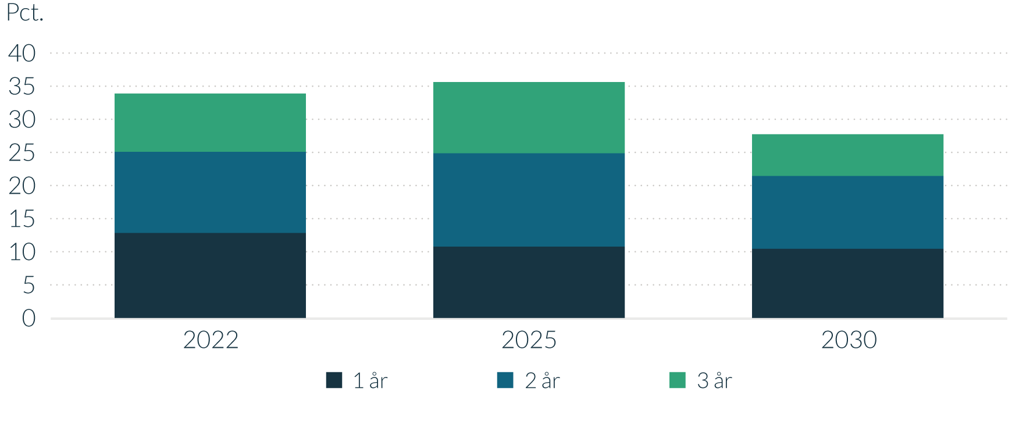
Figur 7 - ANDEL med ret til tidlig pension, der får 1, 2 eller 3 år
Gå til forside

Pct. | 2022 | 2025 | 2030
1 år | 12.8 | 10.8 | 10.4
2 år | 12.2 | 14.1 | 11
3 år | 8.8 | 10.8 | 6.3
Anm.: Andelen er opgjort for berettigede helårspersoner, som er i alderen for tidlig pension, selv hvis retten først kan benyttes i de efterfølgende år.
Kilde: Egne beregninger på baggrund af Danmarks Statistiks registre og administrative oplysninger om individuelle ATP-indbetalinger stillet til rådighed af ATP.

Figur 8
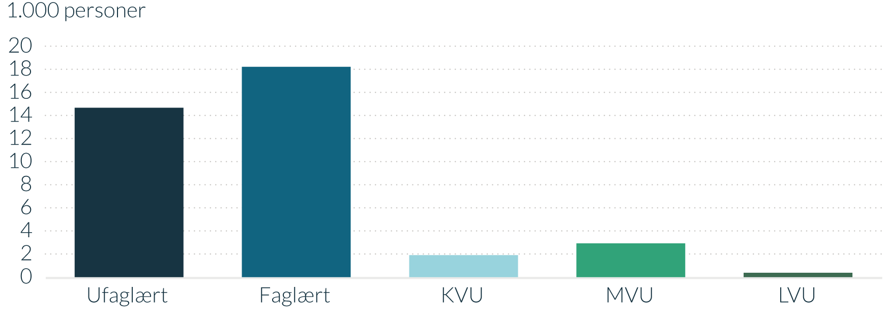
Figur 8 - ANTAL med ret til tidlig pension i 2022, opdelt på uddannelse
Gå til forside

1.000 personer | Berettiget til tidlig pension
Ufaglært | 14.7
Faglært | 18.2
KVU | 1.9
MVU | 2.9
LVU | 0.4
Anm.: Antal er opgjort i helårspersoner, som kan modtage tidlig pension i det pågældende år.
Kilde: Egne beregninger på baggrund af Danmarks Statistiks registre og administrative oplysninger om individuelle ATP-indbetalinger stillet til rådighed af ATP.

Figur 9
Figur 9 - Vestjylland og Københavns vestegn har størst andel med ret til tidlig pension
Gå til forside

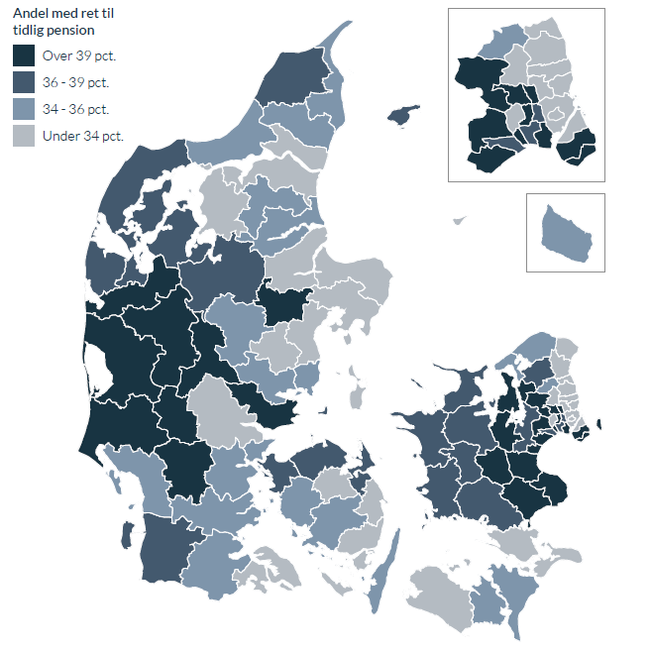
Andel med ret til tidlig pension, pct. | Andel berettigede | Gruppe
Tårnby | 50.4 | Over 39 pct.
Vallensbæk | 50.2 | Over 39 pct.
Solrød | 49.3 | Over 39 pct.
Egedal | 47.4 | Over 39 pct.
Greve | 46.5 | Over 39 pct.
Billund | 45.4 | Over 39 pct.
Ikast-Brande | 42.7 | Over 39 pct.
Høje-Taastrup | 42.4 | Over 39 pct.
Køge | 42.3 | Over 39 pct.
Frederikssund | 42.0 | Over 39 pct.
Hvidovre | 41.3 | Over 39 pct.
Hedensted | 41.3 | Over 39 pct.
Dragør | 41.2 | Over 39 pct.
Varde | 41.1 | Over 39 pct.
Stevns | 41.1 | Over 39 pct.
Ringkøbing-Skjern | 40.9 | Over 39 pct.
Herning | 40.8 | Over 39 pct.
Vejen | 40.6 | Over 39 pct.
Glostrup | 40.4 | Over 39 pct.
Lejre | 40.4 | Over 39 pct.
Ballerup | 40.2 | Over 39 pct.
Faxe | 39.9 | Over 39 pct.
Ringsted | 39.5 | Over 39 pct.
Favrskov | 39.2 | Over 39 pct.
Holstebro | 39.1 | Over 39 pct.
Herlev | 39.0 | Over 39 pct.
Rødovre | 38.9 | 36 - 39 pct.
Kalundborg | 38.9 | 36 - 39 pct.
Nordfyns | 38.8 | 36 - 39 pct.
Læsø | 38.4 | 36 - 39 pct.
Tønder | 38.3 | 36 - 39 pct.
Skive | 38.1 | 36 - 39 pct.
Lemvig | 37.9 | 36 - 39 pct.
Roskilde | 37.7 | 36 - 39 pct.
Viborg | 37.6 | 36 - 39 pct.
Slagelse | 37.4 | 36 - 39 pct.
Hillerød | 37.4 | 36 - 39 pct.
Struer | 37.4 | 36 - 39 pct.
Holbæk | 37.3 | 36 - 39 pct.
Sorø | 37.3 | 36 - 39 pct.
Ishøj | 37.2 | 36 - 39 pct.
Odsherred | 37.1 | 36 - 39 pct.
Næstved | 37.0 | 36 - 39 pct.
Morsø | 36.9 | 36 - 39 pct.
Brøndby | 36.8 | 36 - 39 pct.
Hjørring | 36.3 | 36 - 39 pct.
Thisted | 36.3 | 36 - 39 pct.
Middelfart | 36.1 | 36 - 39 pct.
Kerteminde | 36.1 | 36 - 39 pct.
Haderslev | 36.0 | 34 - 36 pct.
Bornholm | 36.0 | 34 - 36 pct.
Gribskov | 35.9 | 34 - 36 pct.
Faaborg-Midtfyn | 35.8 | 34 - 36 pct.
Guldborgsund | 35.8 | 34 - 36 pct.
Halsnæs | 35.7 | 34 - 36 pct.
Mariagerfjord | 35.6 | 34 - 36 pct.
Esbjerg | 35.6 | 34 - 36 pct.
Jammerbugt | 35.5 | 34 - 36 pct.
Allerød | 35.5 | 34 - 36 pct.
Aabenraa | 35.4 | 34 - 36 pct.
Fredericia | 35.3 | 34 - 36 pct.
Rebild | 35.1 | 34 - 36 pct.
Silkeborg | 35.0 | 34 - 36 pct.
Frederikshavn | 34.9 | 34 - 36 pct.
Brønderslev | 34.7 | 34 - 36 pct.
Assens | 34.6 | 34 - 36 pct.
Horsens | 34.4 | 34 - 36 pct.
Odder | 34.4 | 34 - 36 pct.
Langeland | 34.1 | 34 - 36 pct.
Kolding | 34.1 | 34 - 36 pct.
Skanderborg | 33.8 | Under 34 pct.
Sønderborg | 33.8 | Under 34 pct.
Vejle | 33.8 | Under 34 pct.
Syddjurs | 33.6 | Under 34 pct.
Lolland | 33.2 | Under 34 pct.
Nyborg | 33.0 | Under 34 pct.
Vordingborg | 33.0 | Under 34 pct.
Randers | 33.0 | Under 34 pct.
Vesthimmerlands | 33.0 | Under 34 pct.
Gladsaxe | 32.6 | Under 34 pct.
Samsø | 31.7 | Under 34 pct.
Norddjurs | 30.7 | Under 34 pct.
Albertslund | 30.4 | Under 34 pct.
Aalborg | 30.3 | Under 34 pct.
Helsingør | 30.2 | Under 34 pct.
Hørsholm | 29.7 | Under 34 pct.
Fredensborg | 29.5 | Under 34 pct.
Svendborg | 29.1 | Under 34 pct.
Odense | 28.8 | Under 34 pct.
Ærø | 28.0 | Under 34 pct.
Furesø | 27.1 | Under 34 pct.
Lyngby-Taarbæk | 24.2 | Under 34 pct.
Frederiksberg | 23.7 | Under 34 pct.
Rudersdal | 23.5 | Under 34 pct.
Aarhus | 23.2 | Under 34 pct.
København | 21.2 | Under 34 pct.
Gentofte | 20.5 | Under 34 pct.
Fanø | 17.6 | Under 34 pct.
Anm.: Andelen er opgjort for berettigede helårspersoner, som er i alderen for tidlig pension, selv hvis retten først kan benyttes i de efterfølgende år.
Kilde: Egne beregninger på baggrund af Danmarks Statistiks registre og administrative oplysninger om individuelle ATP-indbetalinger stillet til rådighed af ATP.

Figur 10
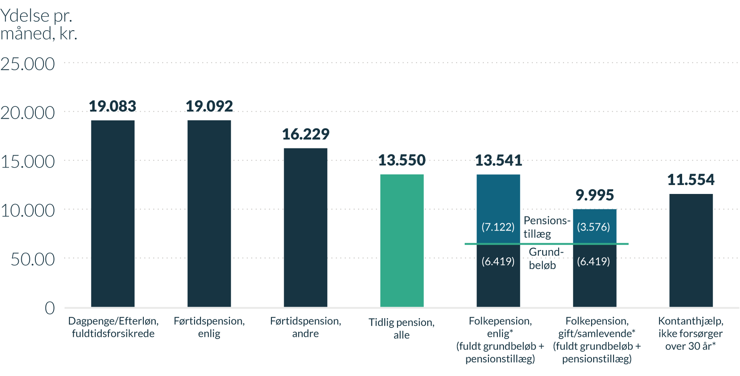
Figur 10 - Ydelsesniveauer for udvalgte indkomstoverførsler
Gå til forside

Ydelse pr. måned, kr. | Ydelse | Heraf grundbeløb | Heraf pensionstillæg
Dagpenge, fuldtidsforsikrede | 19,083
Førtidspension, enlig | 19,092
Førtidspension, andre | 16,229
Tidlig pension, alle | 13,550
Folkepension, enlig* (grundbeløb + pensionstillæg) | 13,541 | 6,419 | 7,122
Folkepension, gift/samlevende* (grundbeløb + pensionstillæg) | 9,995 | 6,419 | 3,576
Kontanthjælp, ikke forsørger over 30 år* | 11,554
Anm.: Ydelsesniveauerne er angivet som fuld ydelse før eventuel nedsættelse i 2020-niveau. Alle beløb er før skat. Dagpengebeløb og efterløn er maksimale satser. Seniorpension svarer til ydelsen på førtidspension.
*Ydelsesniveauet er ekskl. tillægsydelser.
Kilde: Beskæftigelsesministeriet

Figur 11
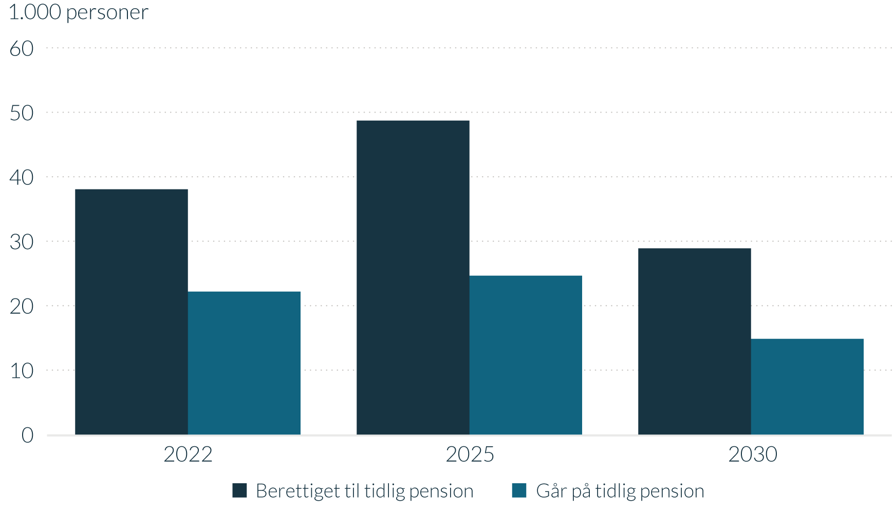
Figur 11 - ANTAL med ret til tidlig pension og skøn for antal, der går på tidlig pension
Gå til forside

1.000 personer | 2022 | 2025 | 2030
Berettiget til tidlig pension | 38.1 | 48.7 | 28.9
Benytter tidlig pension | 22.2 | 24.6 | 14.8
Anm.: Antal er opgjort i helårspersoner, som kan modtage tidlig pension i det pågældende år.
Kilde: Egne beregninger på baggrund af Danmarks Statistiks registre og administrative oplysninger om individuelle ATP-indbetalinger stillet til rådighed af ATP.

Figur 12
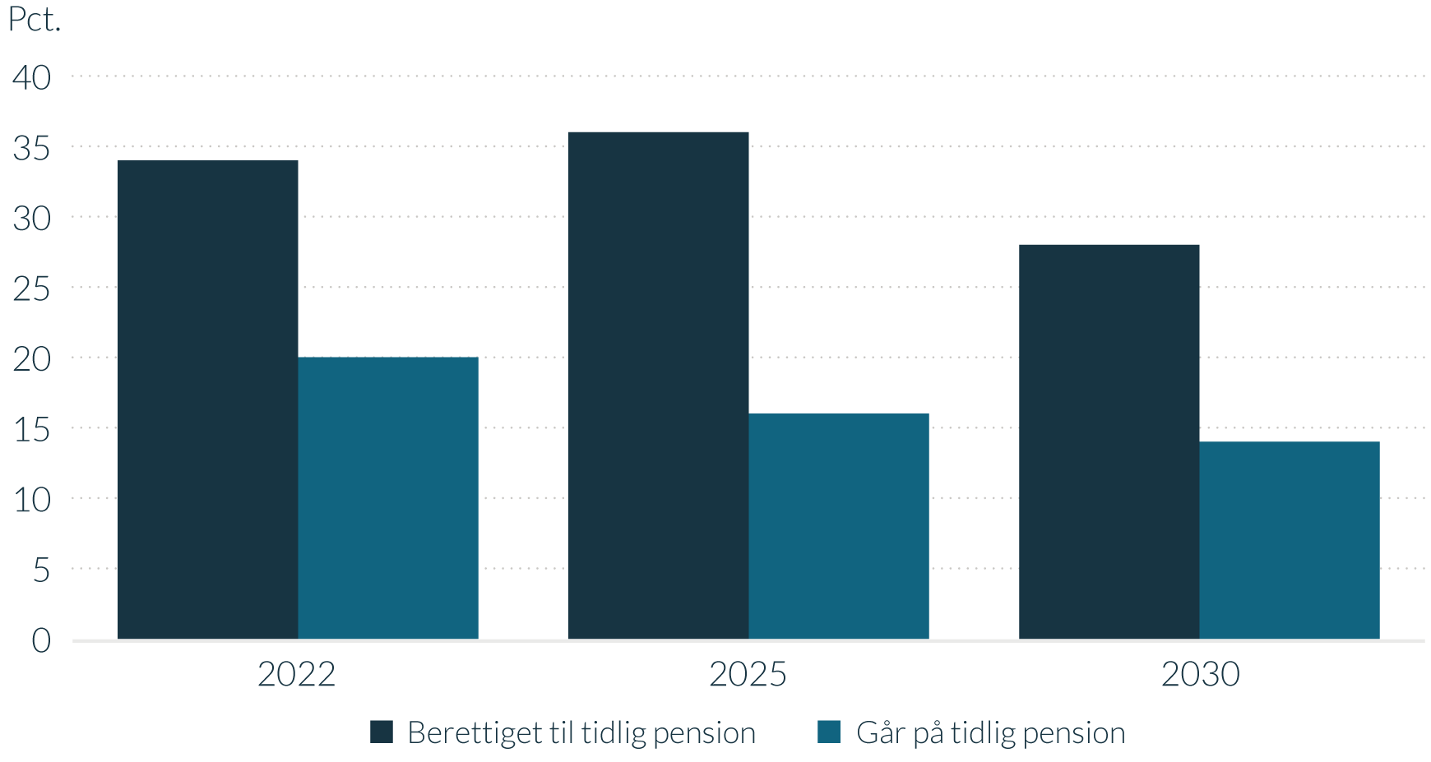
Figur 12 - ANDEL med ret til tidlig pension, og skøn for andel der går på tidlig pension
Gå til forside

Pct. | 2022 | 2025 | 2030
Berettiget til tidlig pension | 33.9 | 35.6 | 27.7
Benytter tidlig pension | 19.7 | 16.3 | 13.5
Anm.: Andelen er opgjort for berettigede helårspersoner, som er i alderen for tidlig pension, selv hvis retten først kan benyttes i de efterfølgende år.
Kilde: Egne beregninger på baggrund af Danmarks Statistiks registre og administrative oplysninger om individuelle ATP-indbetalinger stillet til rådighed af ATP.

Figur 13
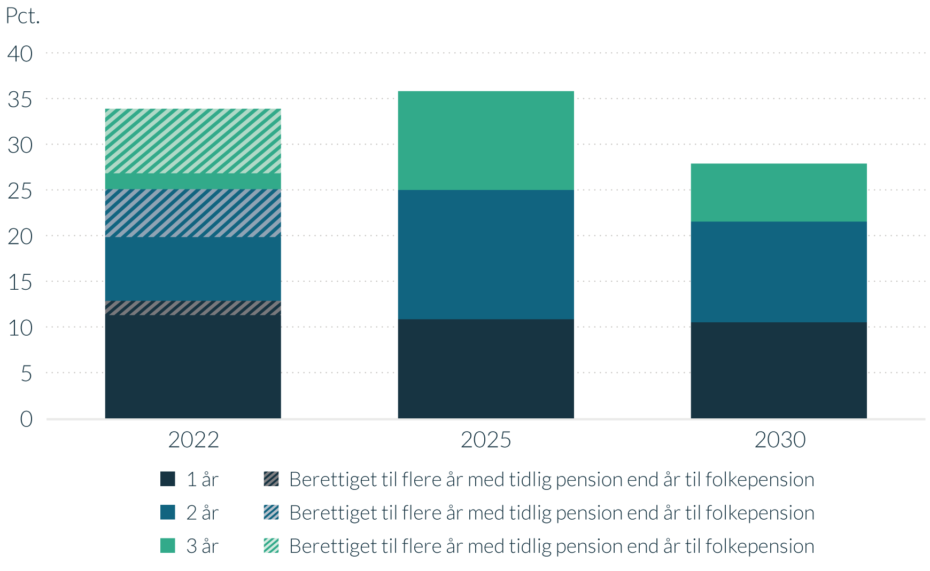
Figur 13 - ANDEL med ret til tidlig pension, der får 1, 2 eller 3 år
Gå til forside

 | Pct. | 2022 | 2025 | 2030
 | 1 år | 11.3 | 10.8 | 10.5
(1 år) | Berettiget til flere år med tidlig pension end år til folkepension | 1.5
 | 2 år | 7.0 | 14.1 | 11.0
(2 år) | Berettiget til flere år med tidlig pension end år til folkepension | 5.2
 | 3 år | 1.7 | 10.8 | 6.3
(3 år) | Berettiget til flere år med tidlig pension end år til folkepension | 7.1
Anm.: Andelen er opgjort for berettigede helårspersoner, som er i alderen for tidlig pension, selv hvis retten først kan benyttes i de efterfølgende år. Skraverede områder indikerer, at der i indfasningsperioden vil være personer, som er berettiget til flere år med tidlig pension end det antal år, som de har tilbage før den gældende folkepensionsalder.
Kilde: Egne beregninger på baggrund af Danmarks Statistiks registre og administrative oplysninger om individuelle ATP-indbetalinger stillet til rådighed af ATP.

Figur 14
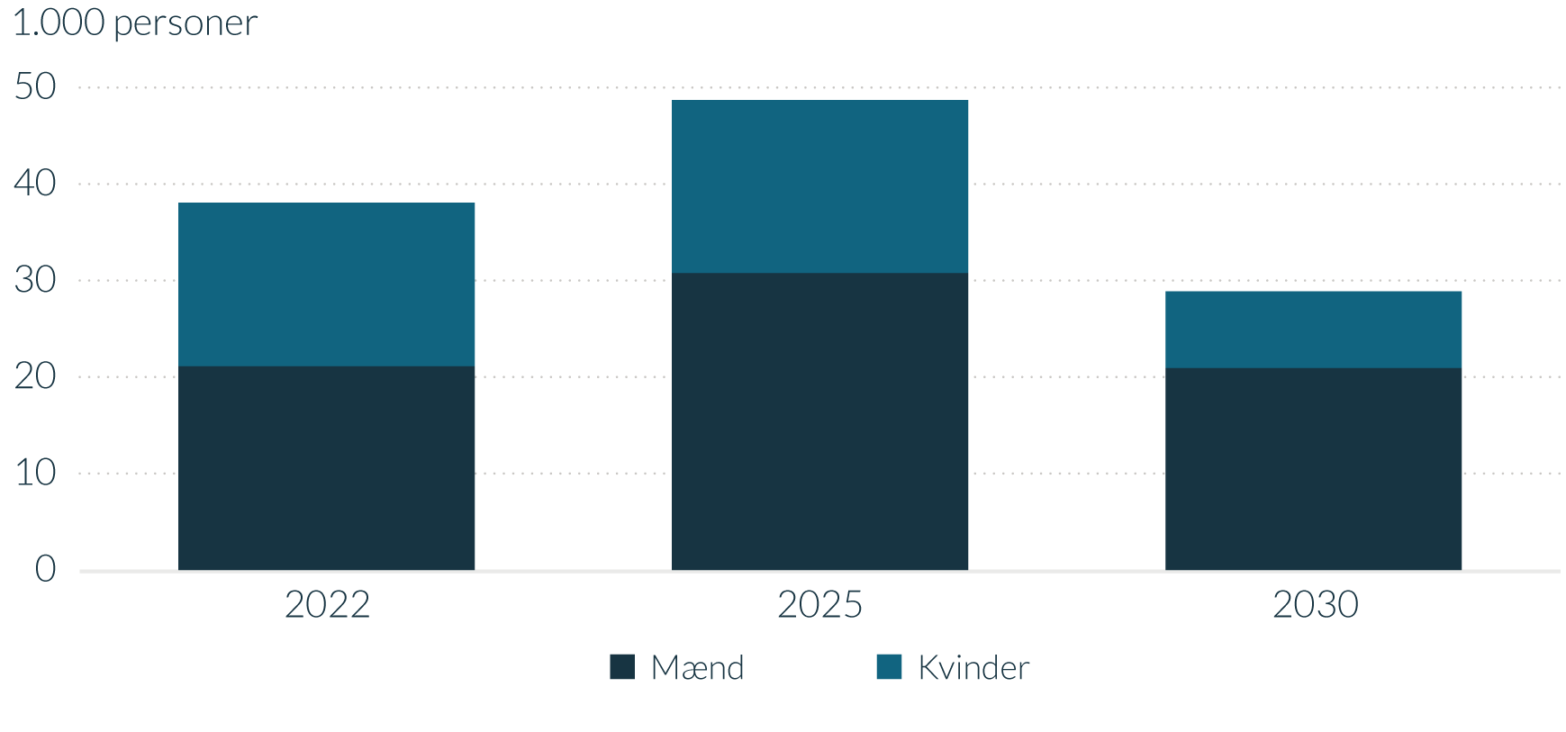
Figur 14 - ANTAL med ret til tidlig pension, opdelt på køn
Gå til forside

1.000 personer | 2022 | 2025 | 2030
Mænd | 21.1 | 30.8 | 20.9
Kvinder | 17.0 | 17.9 | 8.0
Anm.: Antal er opgjort i helårspersoner, som kan modtage tidlig pension i det pågældende år.
Kilde: Egne beregninger på baggrund af Danmarks Statistiks registre og administrative oplysninger om individuelle ATP-indbetalinger stillet til rådighed af ATP.

Figur 15
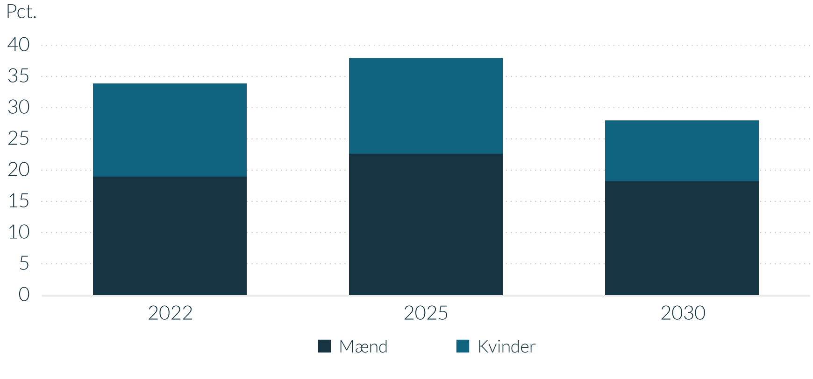
Figur 15 - ANDEL med ret til tidlig pension, opdelt på køn
Gå til forside

Pct. | 2022 | 2025 | 2030
Mænd | 19.0 | 22.6 | 18.2
Kvinder | 14.9 | 15.3 | 9.7
Anm.: Andelen er opgjort for berettigede helårspersoner, som er i alderen for tidlig pension, selv hvis retten først kan benyttes i de efterfølgende år.
Kilde: Egne beregninger på baggrund af Danmarks Statistiks registre og administrative oplysninger om individuelle ATP-indbetalinger stillet til rådighed af ATP.

Figur 16
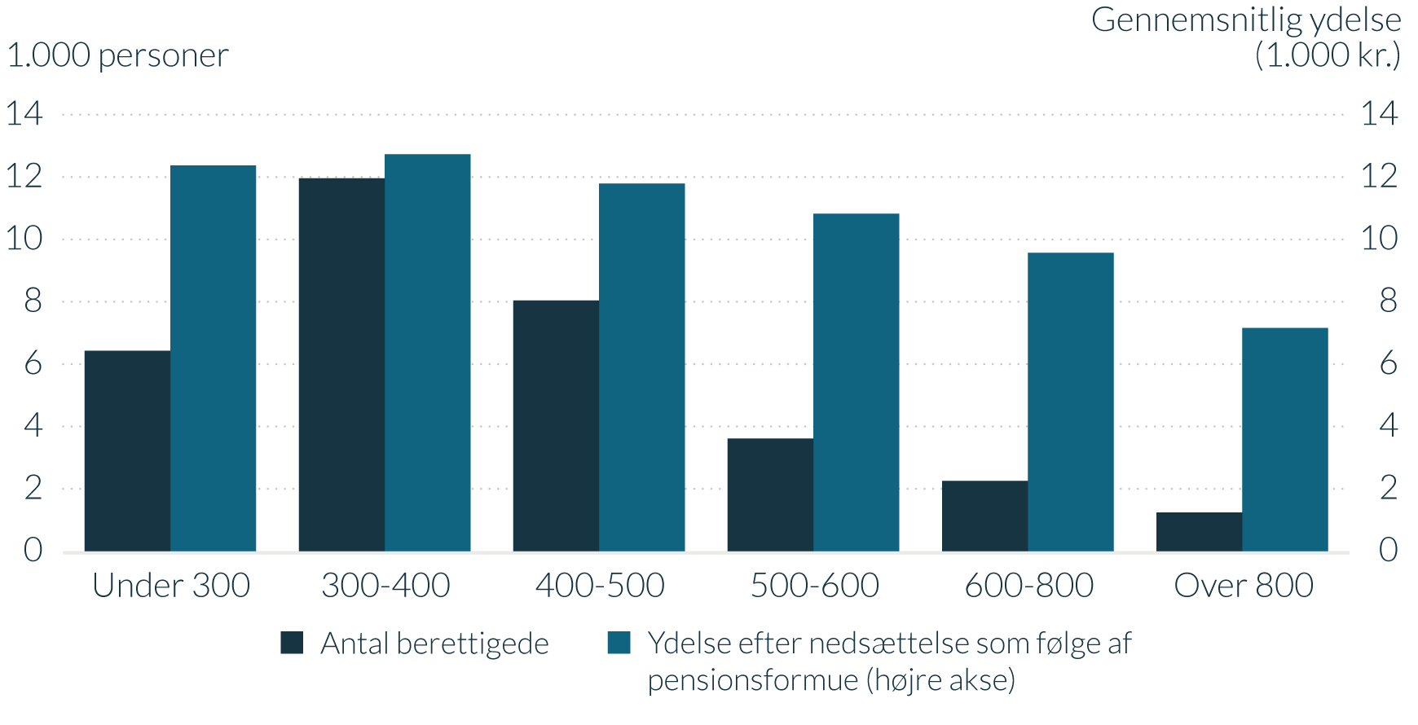
Figur 16 - ANTAL med ret til tidlig pension i 2022 og ydelse, opdelt på arbejdsindkomst
Gå til forside

1.000 personer / Gennemsnitlig ydelse (1.000 kr.) | Antal berettigede | Ydelse efter nedsættelse som følge af pensionsformue (højre akse)
Under 300.000 kr. | 6.4 | 12.4
300-400 | 12.0 | 12.7
400-500 | 8.0 | 11.8
500-600 | 3.6 | 10.8
600-800 | 2.2 | 9.6
Over 800 | 1.2 | 7.2
Anm.: Antal er opgjort i helårspersoner, som kan modtage tidlig pension i det pågældende år. Arbejdsindkomsten er den faktiske erhvervsindkomst i 2018, herunder løn, overskud af selvstændig virksomhed og honorarer. Ydelsesniveauerne udtrykker den forventede gennemsnitlige ydelse. Afgrænset til personer med arbejdsindkomst som væsentligste indkomstkilde i 2018.
Kilde: Egne beregninger på baggrund af Danmarks Statistiks registre og administrative oplysninger om individuelle ATP-indbetalinger stillet til rådighed af ATP.

Figur 17
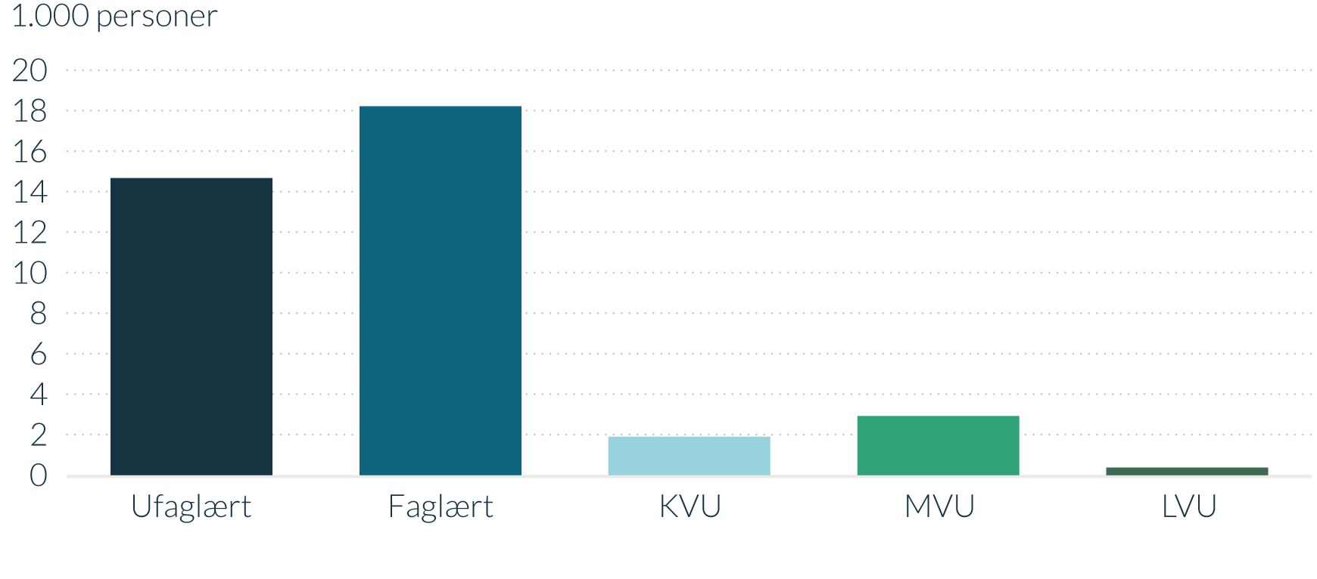
Figur 17 - ANTAL med ret til tidlig pension i 2022, opdelt på uddannelse
Gå til forside

1.000 personer | Berettiget til tidlig pension
Ufaglært | 14.7
Faglært | 18.2
KVU | 1.9
MVU | 2.9
LVU | 0.4
Anm.: Antal er opgjort i helårspersoner, som kan modtage tidlig pension i det pågældende år.
Kilde: Egne beregninger på baggrund af Danmarks Statistiks registre og administrative oplysninger om individuelle ATP-indbetalinger stillet til rådighed af ATP.

Figur 18
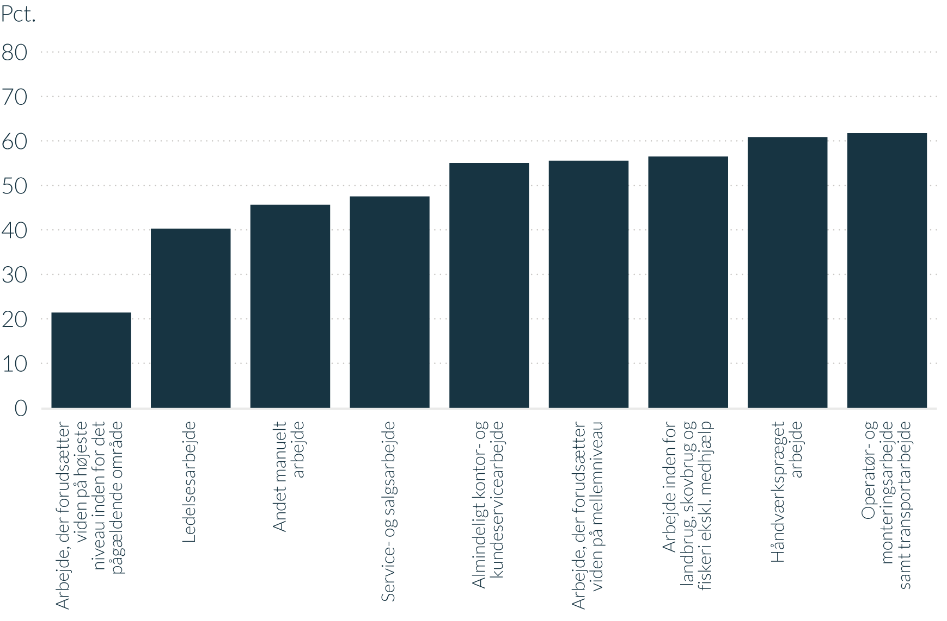
Figur 18 - ANDEL med ret til tidlig pension i 2022, opdelt på jobfunktion
Gå til forside

Pct. | Andel berettigede
Arbejde, der forudsætter viden på højeste niveau inden for pågældende område | 21.4
Ledelsesarbejde | 40.3
Andet manuelt arbejde | 45.7
Service- og salgsarbejde | 47.5
Almindeligt kontor- og kundeservicearbejde | 55.0
Arbejde, der forudsætter viden på mellemniveau | 55.5
Arbejde inden for landbrug, skovbrug og fiskeri ekskl. medhjælp | 56.5
Håndværkspræget arbejde | 60.8
Operatør- og monteringsarbejde samt transportarbejde | 61.7
Anm.: Andelen er opgjort for berettigede helårspersoner, som er i alderen for tidlig pension, selv hvis retten først kan benyttes i de efterfølgende år. Jobfunktionen ”militært arbejde” er udeladt fra opgørelsen pga. få personer i den pågældende jobkategori. Der er ikke fuldt dækkende oplysninger om arbejdsfunktioner for alle på hele arbejdsmarkedet. Det skyldes især, at private virksomheder med færre end 9 ansatte ikke har pligt til at indberette oplysninger om arbejdsfunktioner.
Kilde: Egne beregninger på baggrund af Danmarks Statistiks registre og administrative oplysninger om individuelle ATP-indbetalinger stillet til rådighed af ATP.

Figur 19
Figur 19 - ANDEL med ret til tidlig pension i 2022, opdelt på a-kasse
Gå til forside

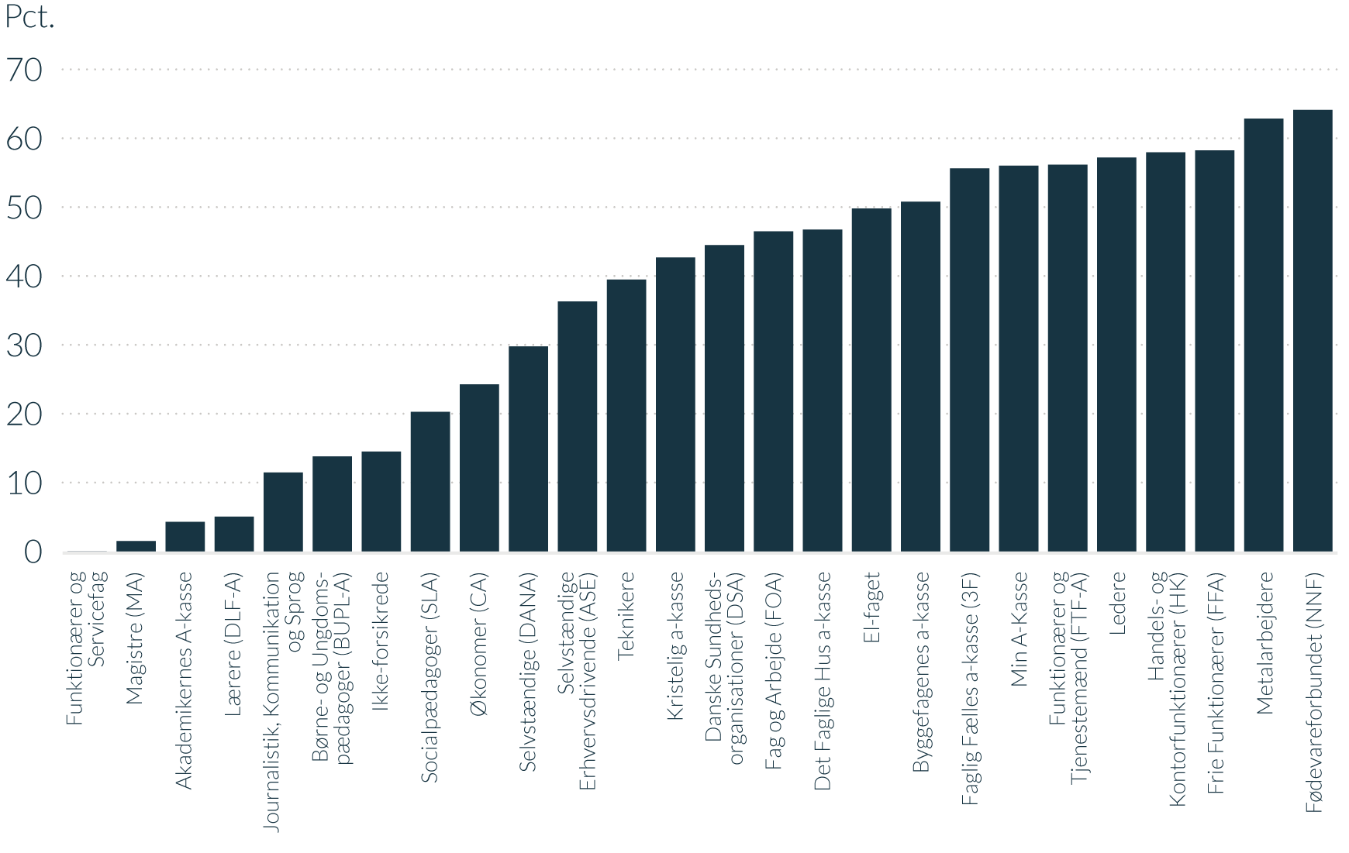
Pct. | Andel berettigede
Funktionærer og Servicefag | 0.0
Magistre (MA) | 1.5
Akademikernes akasse | 4.3
Lærere (DLF-A) | 5.0
Journalistik, Kommunikation og Sprog | 11.5
Børne- og Ungdomspædagoger (BUPL-A) | 13.8
ikke-forsikrede | 14.5
Socialpædagoger (SLA) | 20.3
Økonomer (CA) | 24.3
Selvstændige (DANA) | 29.8
Selvstændige Erhvervsdrivende (ASE) | 36.3
Teknikere | 39.5
Kristelig a-kasse | 42.7
Danske Sundhedsorganisationer (DSA) | 44.5
Fag og Arbejde (FOA) | 46.5
Det Faglige Hus a-kasse | 46.7
El-faget | 49.8
Byggefagenes a-kasse | 50.8
Faglig Fælles a-kasse (3F) | 55.6
Min a-kasse | 56.0
Funktionærer og Tjenestemænd (FTF-A) | 56.2
Ledere | 57.2
Handels- og Kontorfunktionærer (HK) | 57.9
Frie Funktionærer (FFA) | 58.2
Metalarbejdere | 62.9
Fødevareforbundet (NNF) | 64.1
Anm.: Andelen er opgjort for berettigede helårspersoner, som er i alderen for tidlig pension, selv hvis retten først kan benyttes i de efterfølgende år.
Kilde: Egne beregninger på baggrund af Danmarks Statistiks registre og administrative oplysninger om individuelle ATP-indbetalinger stillet til rådighed af ATP.

Figur 20
Figur 20 - ANTAL med ret til tidlig pension i 2022, opdelt på a-kasse
Gå til forside

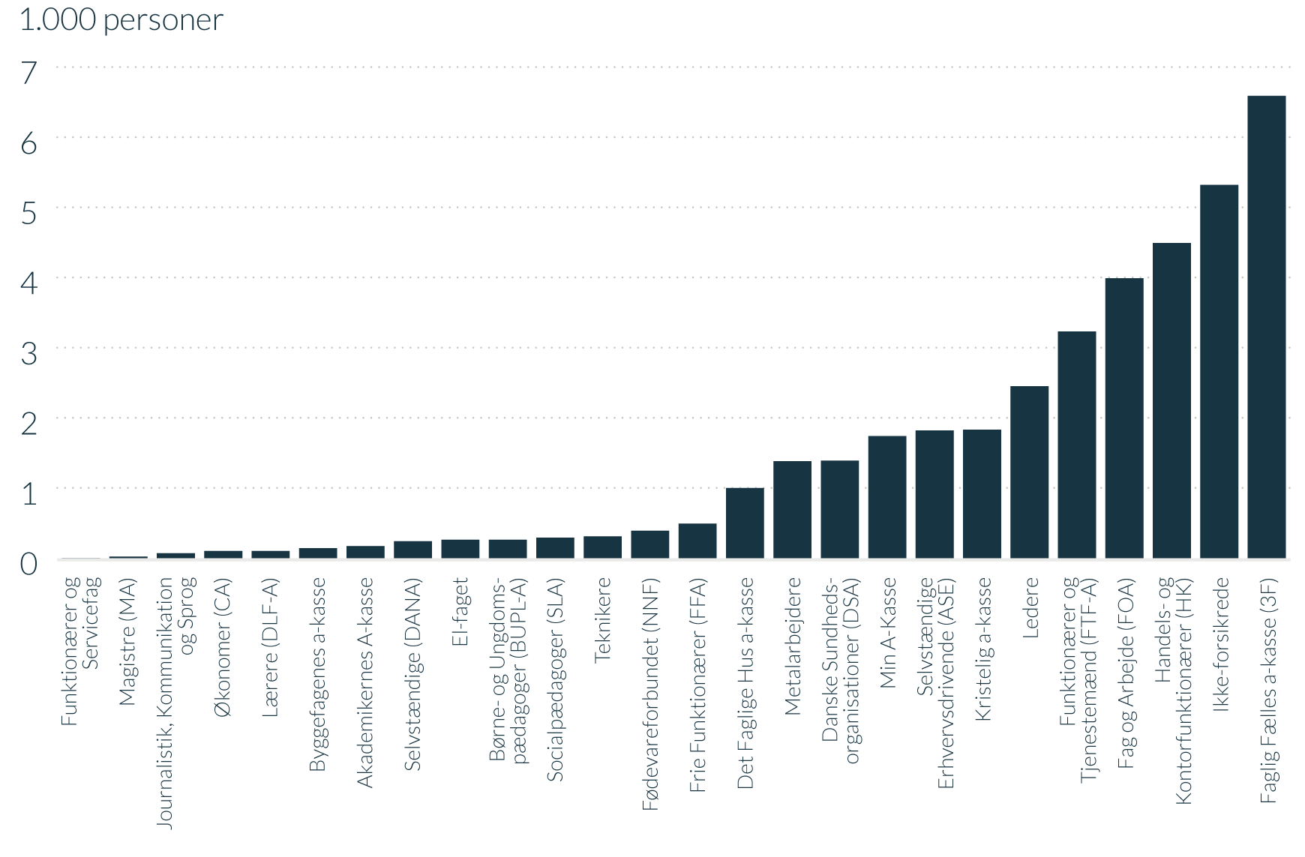
1.000 personer | Antal berettigede
Funktionærer og Servicefag | 0.0
Magistre (MA) | 0.0
Journalistik, Kommunikation og Sprog | 0.1
Økonomer (CA) | 0.1
Lærere (DLF-A) | 0.1
Byggefagenes a-kasse | 0.1
Akademikernes akasse | 0.2
Selvstændige (DANA) | 0.2
El-faget | 0.3
Børne- og Ungdomspædagoger (BUPL-A) | 0.3
Socialpædagoger (SLA) | 0.3
Teknikere | 0.3
Fødevareforbundet (NNF) | 0.4
Frie Funktionærer (FFA) | 0.5
Det Faglige Hus a-kasse | 1.0
Metalarbejdere | 1.4
Danske Sundhedsorganisationer (DSA) | 1.4
Min a-kasse | 1.7
Selvstændige Erhvervsdrivende (ASE) | 1.8
Kristelig a-kasse | 1.8
Ledere | 2.5
Funktionærer og Tjenestemænd (FTF-A) | 3.2
Fag og Arbejde (FOA) | 4.0
Handels- og Kontorfunktionærer (HK) | 4.5
Ikke-forsikrede | 5.3
Faglig Fælles a-kasse (3F) | 6.6
Anm.: Antal er opgjort i helårspersoner, som kan modtage tidlig pension i det pågældende år.
Kilde: Egne beregninger på baggrund af Danmarks Statistiks registre og administrative oplysninger om individuelle ATP-indbetalinger stillet til rådighed af ATP.

Figur 21
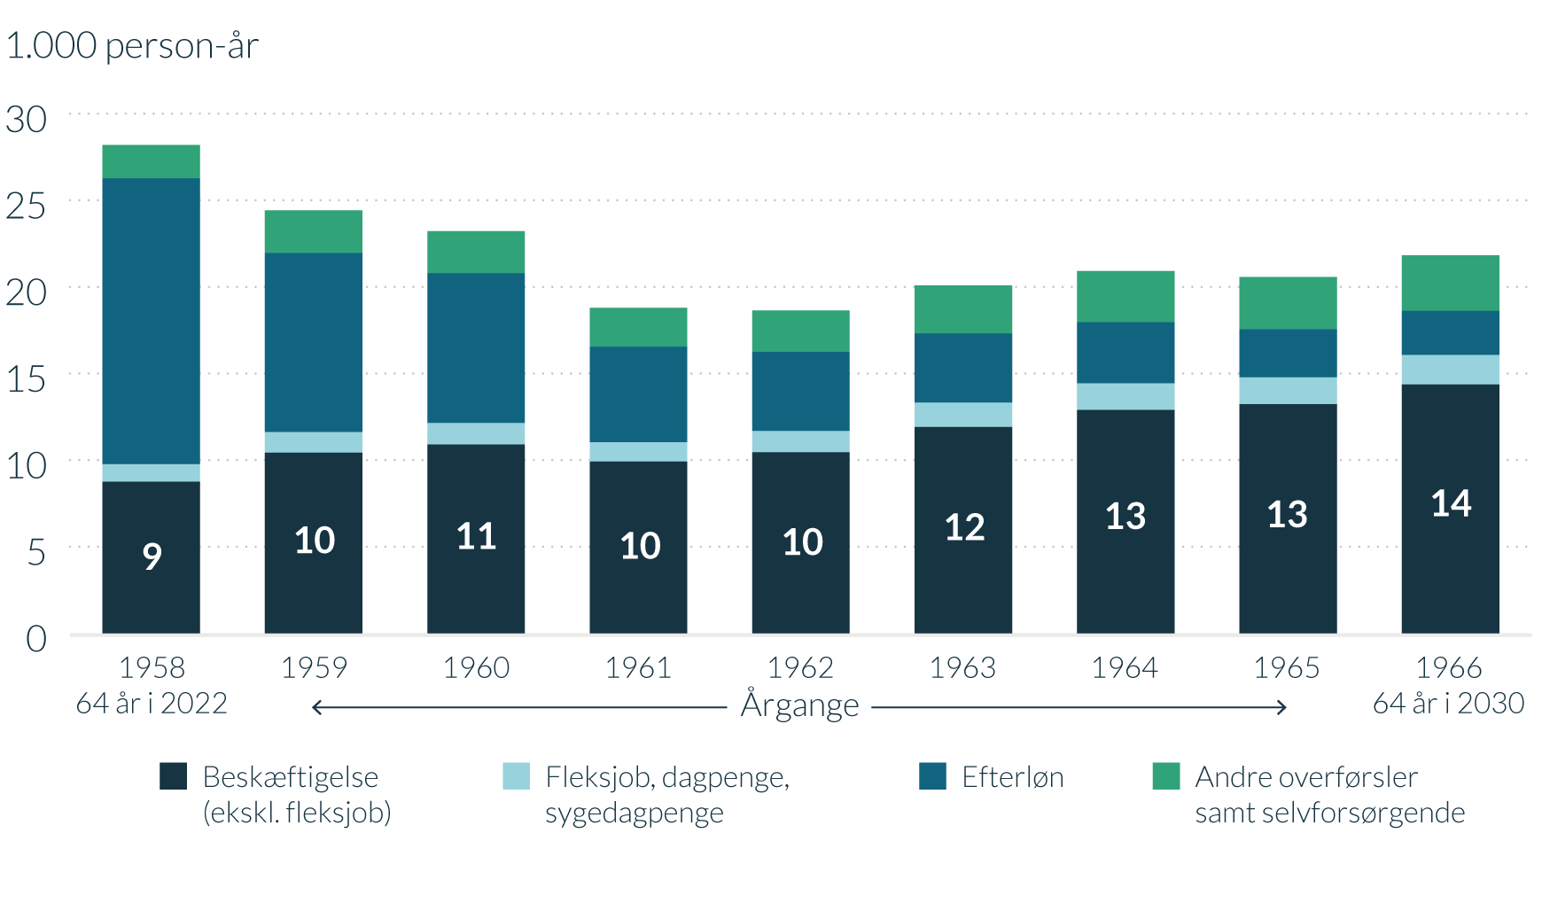
Figur 21 - ANTAL person-år med tidlig pension opdelt på alternativt forsørgelsesgrundlag og årgange
Gå til forside

1.000 person-år | 1958 64 år i 2022 | 1959 | 1960 | 1961 | 1962 | 1963 | 1964 | 1965 | 1966 64 år i 2030
Beskæftigelse (ekskl. fleksjob) | 8.7 | 10.4 | 10.9 | 9.9 | 10.5 | 11.9 | 12.9 | 13.2 | 14.4
Fleksjob, dagpenge, sygedagpenge | 1.0 | 1.2 | 1.2 | 1.1 | 1.2 | 1.4 | 1.5 | 1.5 | 1.7
Efterløn | 16.5 | 10.3 | 8.7 | 5.5 | 4.6 | 4.0 | 3.5 | 2.8 | 2.6
Andre overførsler samt selvforsørgede | 1.9 | 2.5 | 2.4 | 2.3 | 2.4 | 2.8 | 2.9 | 3.0 | 3.2
Anm.: Antal person-år er opgjort som helårspersoner. En person, der skønnes at benytte ret til tidlig pension i 3 år, indgår således med 3 person-år i opgørelsen.
Kilde: Egne beregninger på baggrund af Danmarks Statistiks registre og administrative oplysninger om individuelle ATP-indbetalinger stillet til rådighed af ATP.

Figur 22
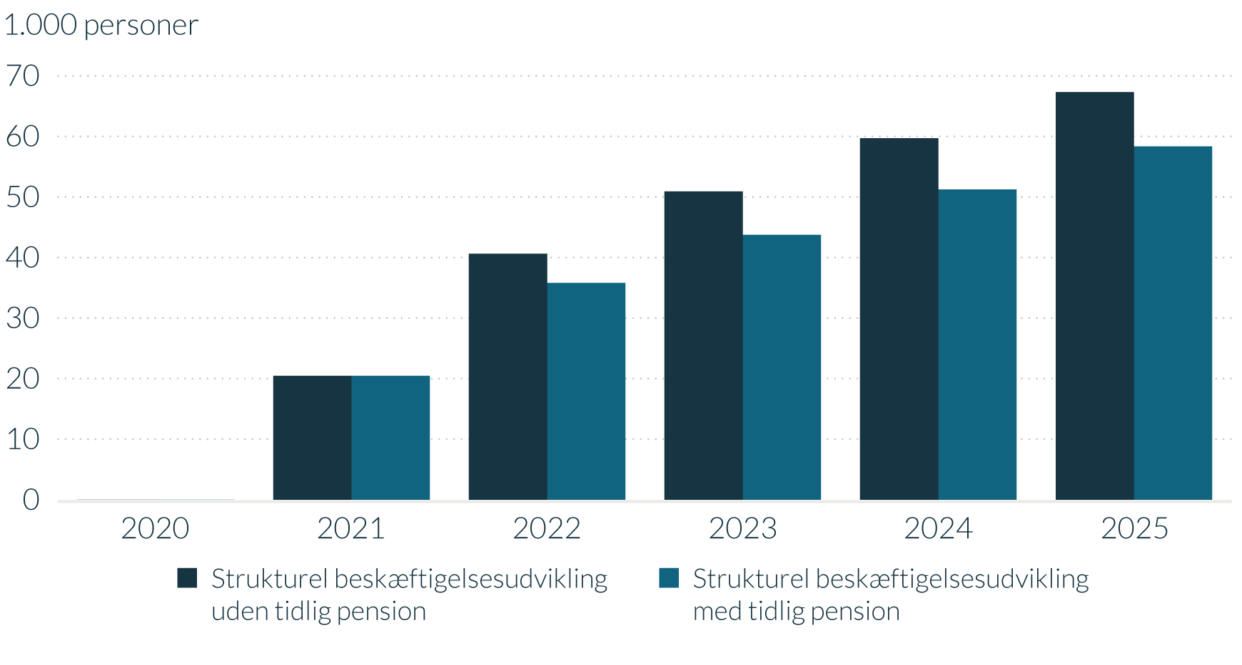
Figur 22 - Udvikling i strukturel beskæftigelse i forhold til 2020, med og uden tidlig pension
Gå til forside

1.000 personer | 2020 | 2021 | 2022 | 2023 | 2024 | 2025
Strukturel beskæftigelsesudvikling uden tidlig pension | 0.0 | 20.5 | 40.6 | 50.9 | 59.7 | 67.3
Strukturel beskæftigelsesudvikling med tidlig pension | 0.0 | 20.5 | 35.8 | 44.1 | 51.3 | 58.4
Anm.: Der er indregnet beskæftigelsesvirkningen af både tidlig pension og finansieringselementerne.
Kilde: Egne beregninger på baggrund af Danmarks Statistiks registre og administrative oplysninger om individuelle ATP-indbetalinger stillet til rådighed af ATP og Opdateret 2025-forløb: Grundlag for udgiftslofter 2023 (oktober 2019).

